Лист 1
Прайс-лист
МИР ПРЯЖИ

В валюте: руб. (курс 1).
Цены указаны на 07.08.2020

№ | Номенклатура/ Характеристика номенклатуры | Описание | Изображение | Артикул | Цена | Ед. | Остаток | Ссылка на сайт
 | Металлизированные нитки для ввязывания Madeira №50, 500 м | Металлизированные нитки для ввязывания Madeira №50, 500 м | 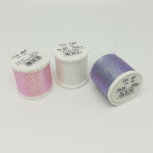 | 9850 | 260.00 |  |  | Изображение
 | Металлизированные нитки для ввязывания Madeira №50, 500 м (390) |  | 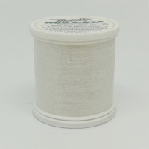 |  | 260.00 | шт | 13 | Изображение
 | Металлизированные нитки для ввязывания Madeira №50, 500 м (401) |  | 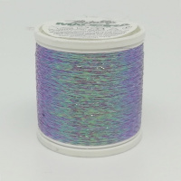 |  | 260.00 | шт | 12 | Изображение
 | Металлизированные нитки для ввязывания Madeira №50, 500 м (404) |  | 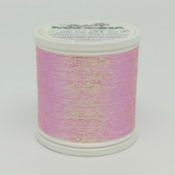 |  | 260.00 | шт | 9 | Изображение
 | Нитки для наметки водорастворимые 9660 Madeira, 200 м/катушка | Нитки для наметки водорастворимые 9660 Madeira, 200 м/катушка |  | 9660 | 258.25 |  |  | Изображение
 | Нитки для наметки водорастворимые 9660 Madeira, 200 м/катушка |  |  |  | 258.25 | шт | 5 | Изображение
 | Нитки для сборки Smocking от MADEIRA, 200 м | Нитки для сборки Smocking от MADEIRA, 200 м |  | 9662 | 244.00 |  |  | Изображение
 | Нитки для сборки Smocking от MADEIRA, 200 м |  |  |  | 244.00 | шт | 8 | Изображение
 | Нитки светящиеся в темноте 9661 Madeira, 100 м/катушка | Нитки светящиеся в темноте 9661 Madeira, 100 м/катушка |  | 9661 | 326.38 |  |  | Изображение
 | Нитки светящиеся в темноте 9661 Madeira, 100 м/катушка |  |  |  | 326.38 | шт | 1 | Изображение

